예시
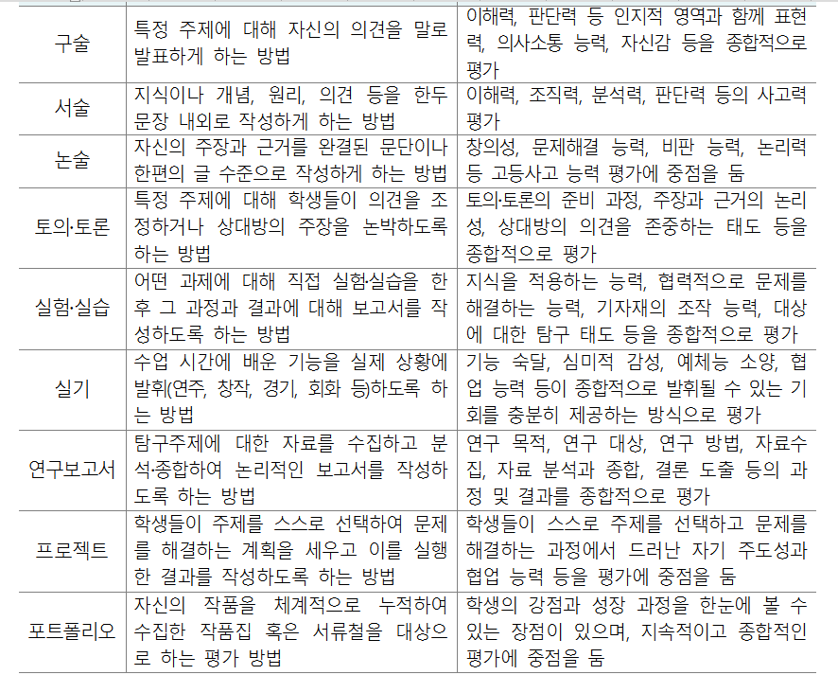
공지 | 모든 내용이 평가계획서와 일치해야 합니다.
 |  |  |  |  | 정기시험 |  |  |  |  |  |  |  |  |  | 수행평가 |  |  |  |  | 성취평가 방식 | 수행평가 성취기준 점수 |  |  |  |  | 확인사항
 |  |  |  |  | 중간고사 |  |  |  |  | 기말고사 |  |  |  |  | 유형선택 | 서논술형 | 실험실습 | 기타 | 학기말 반영비율 합계 (%) |  |  |  |  |  |  | 정기시험(서논술형) + 수행평가(서논술형) 학기말 반영 비율 (%)
학년 | 과목명 | 학점수 | 작성자 | 과목담당 전체교사명단 | 선택형 | 서논술형 | 단답형 완성형 | 합계 (점) | 학기말 반영비율 (%) | 선택형 | 서논술형 | 단답형 완성형 | 합계 (점) | 학기말 반영비율 (%) | 영역명 | 물질의 규칙성과 결합 | 도플러 효과 | 우주의 나이
 |  |  |  |  |  |  |  |  |  |  |  |  |  |  | 평가시기(월) | 4 | 5 | 6 |  |  | A/B | B/C | C/D | D/E | E/I
1 | 공통과학 | 3 | 홍길동 | 홍길동, 박길동 | 60 | 30 | 10 | 100 | 35 | 60 | 30 | 10 | 100 | 35 | 반영비율 (%) | 10 | 10 | 10 | 30 | 추정분할 | 28 | 25 | 22 | 19 | 3 | 31
합계는 100점 만점이 되어야 합니다.
숫자만 입력합니다.
영역명 입력 시 그냥 연속적으로 입력만 하시면 됩니다. (Alt+엔터)를 눌러서 줄바꿈을 하지 마세요.
[유형선택] 은 [서논술형, 구술발표, 토의토론, 프로젝트, 실험실습, 포트폴리오, 기타]를 선택하세요.
- 유형이 없는 셀은 Delete키로 지워 주세요.
* 5단계 : A, B, C, D, E (1학년은 I까지)
* 3단계 : A, B, C에만 숫자를 입력해 주세요.

* [필수 수정 요망] 아래에 노란 영역에 메시지가 나오면 반드시 수정해야 합니다. (단, 예외 과목은 제외)
[추정분할] 또는 [고정분할] 선택
▶ 수정 요망 |  | 3학점 이상인 과목은 반드시 [지필평가의 서논술형+수행평가의 서논술형]이 30%이상이 되어야 합니다.

▶ 수정 요망 |  | [성취평가 방식(추정분할, 고정분할)]을 반드시 입력 되어야 합니다.
▶ 수정 요망 |  | 맨 우측부분의 [수행평가 성취기준 점수]를 입력해 주셔야 합니다.

숙지 사항
수행평가 과제의 유형

Ο 1,2학년은 정기시험의 서논술형과 수행평가의 서논술형 평가의 합이 30% 이상 실시해야 합니다. - 2학점 이하 과목, 사고력을 측정하는 다양한 형태의 수행평가를 학기단위 성적의 70% 이상 시행하는 과목,
체육·예술(계열) 교과(군)의 실기 중심 과목은 예외
- 3학년의 경우 교과협의회와 학업성적관리위원회 심의 및 학교장 결재를 거쳐 수행평가 및 서논술형 평가 실시
비율을 결정할 수 있음.
Ο 권장하는 수행평가 유형
- 교수학습의 과정 속에서 시행되고, 정규 수업 시간 내에 진행되는 수행평가
- 토론토론 평가, 포트폴리오 평가, 실험 실습 평가, 관찰 평가 등 다양한 평가 방법 활용
- 자기평가, 동표평가, 교사평가 등 다양한 평가자 활용
Ο 주의해야 할 수행평가 유형
- 정규교육과정 외에 학생이 수행한 결과물에 대해 점수를 부여하는 과제형 수행평가 실시 불가.
- 별도의 시기를 정하여 동일한 문항으로 모든 학생들에게 일률적으로 시행하는 평가, 암기형 수행평가 실시 불가.
- 과다한 기본 점수 및 태도 점수를 부여하는 평가
Ο [과학교과]의 경우 실험평가를 학기말 총 배점의 10~20% 이상 반영
Ο [영어교과]의 경우 말하기, 듣기, 쓰기 평가를 균형있게 반영

